Datos personales
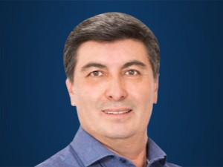

Nombres: | Luis Patricio
Apellidos: | Cervantes Villalba
Facebook: | https://www.facebook.com/patriciocervantesCREO
Twitter: | @abpcervantes
Descripción:

